상품제안서
영국R. 보온/보냉 텀블러 2종세트 | 상품코드: S39822

 |  |  |  |  |  |  | 02-713-8555 | www.synergygift.co.kr
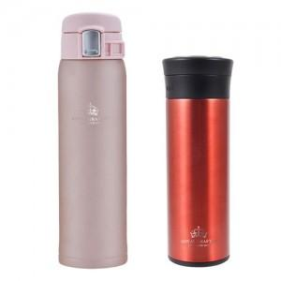

【상세/제작정보】 | <p>※ 실크인쇄-텀블러 2개 인쇄기준</p>

【인쇄/포장옵션】 | 실크, 스티커 / 포장불가능

【공급단가】 | 수량 | 30~ | 100~ | 300~ | 500~ | 1,000~
*VAT별도 | 단가 | 15,110원 | 14,630원 | 13,920원 | 13,560원 | 13,320원

【상품 URL】 | https://www.synergygift.co.kr:443/src/goods_detail.php?gdno=39822

